2023BRM1111近畿400km
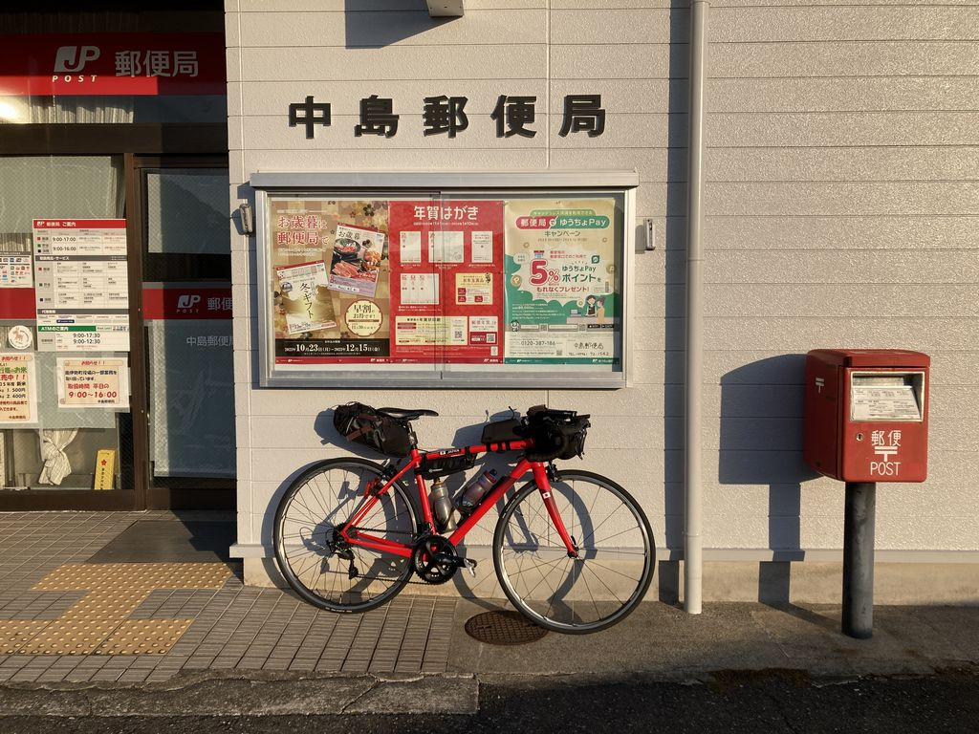
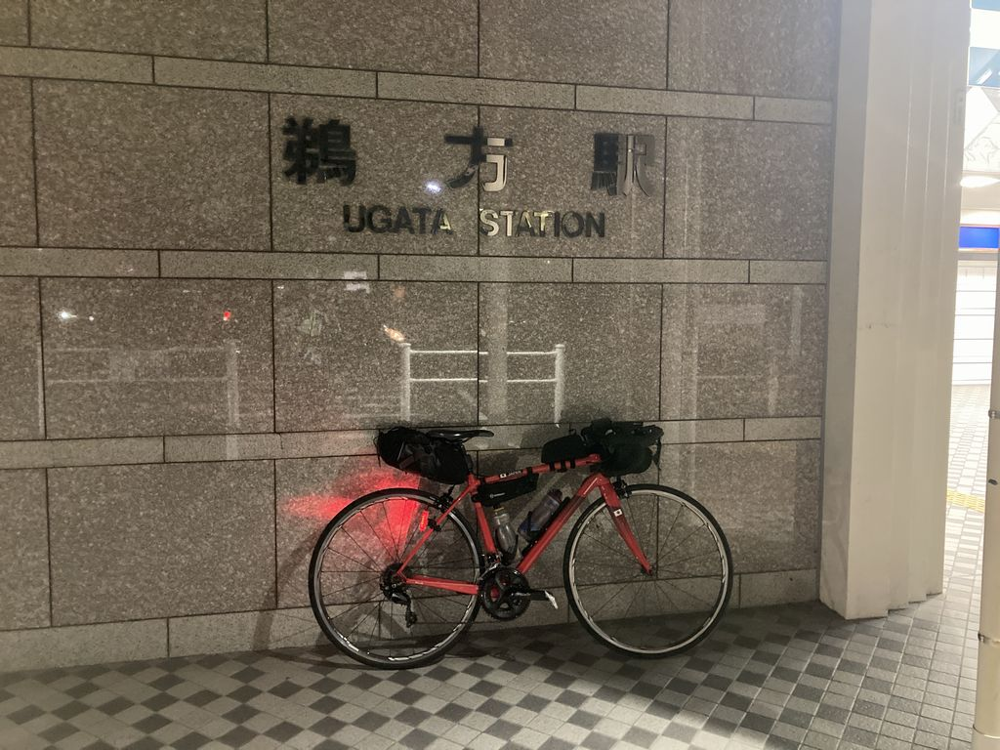
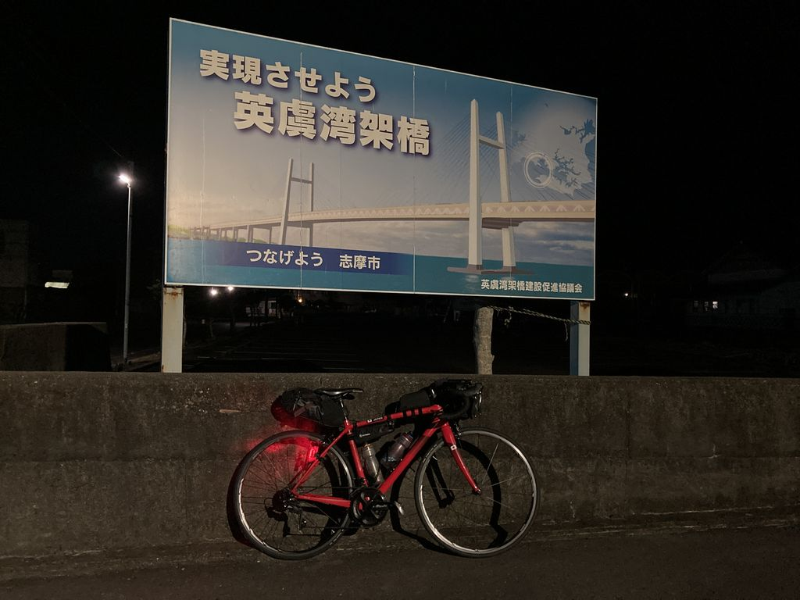
2023BRM1111近畿400km近江八幡 |  |  |  |  | 2023/11/11 7:00/8:00スタート |  | 日出6:26 、日入16:54 |  |  | Ver.1.0.1
 |  |  |  | × | ←標識・案内看板等なし |  |  |  |  | 2023/11/5
 | 形状 | 信号 | ポイント | 標識 | 現在地からの進行先 |  | 現在地までの |  | 備考 | PC間
 |  |  |  |  | 方角 | 道路 | 区間 | 合計
1 |  |  | Start 駅南第二児童公園 |  | 北方向 | 市道 | 0.0 | 0.0 | 公園を出て北方向へ | 0.0
2 | T |  |  | × | 右折 | 市道 | 0.0 | 0.0 | 右折して橋を渡る
3 | 十 |  |  | × | 左折 | 市道 | 0.1 | 0.1 | 左手前角にセブン-イレブン 近江八幡駅東店
4 | 十 | S |  | × | 右折 | 市道 | 0.2 | 0.3
5 | 十 | S |  | × | 右折 | 市道 | 0.5 | 0.8
6 | 十 |  |  | × | 左折 | 市道 | 4.8 | 5.6
7 | 十 | S | 倉橋部町S |  | 右折 | 県道14 | 0.7 | 6.3
8 | 十 | S | 東出S |  | 直進 | 県道13 | 4.7 | 11.0
9 | ┤ | S |  | × | 左折 | 県道164 | 0.7 | 11.7
10 | 十 | S | 里北脇S |  | 直進 | 県道121 | 8.6 | 20.3
11 | 十 |  |  | × | 左折 | 県道121 | 1.1 | 21.4 | ここを左折せずに直進してもよい
12 | ├ |  |  | × | 右折 | 県道121 | 0.2 | 21.6
13 | T |  |  | × | 右折 | 県道121→県道122 | 2.6 | 24.2
14 | ├ | S | 三大寺北S |  | 直進 | 県道4 | 0.5 | 24.7
15 | 十 | S | 野尻S |  | 右折 | 県道134 | 5.2 | 29.9
16 | 十 | S | 野川南S |  | 左折 | 県道134 | 4.2 | 34.1
17 | ├ |  |  | × | 右折 | 市道 | 1.4 | 35.5
18 | T |  |  | × | 右折 | 県道50 | 1.8 | 37.3
19 | ┤ |  |  | × | 左折 | 市道 | 0.1 | 37.4
20 | T |  |  | × | 左折 | 県道133 | 4.1 | 41.5
21 | 十 | S |  | × | 直進 | 県道146 | 1.6 | 43.1 | 名阪国道の下をくぐる
22 | T |  |  | × | 左折 | 県道2 | 4.1 | 47.2
23 | ┤ |  |  | × | 左折 | 県道2 | 0.7 | 47.9
24 | 十 | S | 平田S |  | 左折 | R163 | 1.7 | 49.6 | 青看板の「津、美里」方向へ
25 | ├ |  |  |  | 右折 | 県道28 | 23.3 | 72.9 | 白看板の「榊原温泉」方向へ
26 | Y |  |  |  | 左方向 | 県道659 | 0.2 | 73.1 | 青看板の「久居」方向へ
27 | 十 | S | 羽野S |  | 直進 | 市道 | 5.1 | 78.2
28 | | |  | PC1 セブン-イレブン 津市久居西鷹跡町店 |  | 左側 | 市道 | 2.4 | 80.6 | 7時スタート OPEN 09:23、CLOSE 12:24 8時スタート OPEN 10:23、CLOSE 13:24 レシート取得してブルベカードに通過時刻を自分で記入 ゴール受付でスタッフにレシートを提示してください ブルベカード記入後、直進 | 80.6
29 | T |  |  | × | 右折 | 県道24 | 1.1 | 81.7
30 | 十 | S | 宮古西S |  | 直進 | 県道58 | 3.9 | 85.6
31 | 十 | S | 松阪インター入口S |  | 直進 | 県道59 | 7.6 | 93.2
32 | 十 | S | 丹生寺西S |  | 右折 | 県道757 | 4.1 | 97.3
33 | ┤ |  |  | × | 左折 | 市道 | 2.0 | 99.3 | 右側に大河内小学校、左折して橋を渡る
34 | T | S | 大河内町S |  | 右折 | R166 | 0.1 | 99.4
35 | 十 | S | 根木峠入口S |  | 左折 | 市道 | 1.1 | 100.5
36 | T |  |  | × | 右折 | 県道700 | 2.2 | 102.7
37 | ┤ |  |  | × | 左折 | 県道702 | 2.1 | 104.8 | 鋭角に左折、電話ボックスあり
38 | ├ |  |  |  | 右折 | 県道702 | 0.4 | 105.2 | カーブミラーの柱に「→702茅原丹生線」の表示
39 | T |  |  | × | 右折 | 県道421 | 0.8 | 106.0
40 | 十 |  |  | × | 左折 | 県道702 | 1.3 | 107.3
41 | 十 |  |  | × | 右折 | 県道702 | 1.0 | 108.3
42 | T |  |  | × | 左折 | 県道702 | 0.8 | 109.1
43 | Y |  |  | × | 右方向 | 市道 | 1.3 | 110.4
44 | 十 |  |  | × | 左折 | R368 | 1.3 | 111.7
45 | T | S | 丹生S |  | 右折 | R42 | 0.3 | 112.0 | 青看板の「尾鷲」方向へ
46 | 十 | S | 崎S |  | 左折 | 県道68 | 29.5 | 141.5 | 青看板の「南伊勢、錦」方向へ
47 | | |  | PC2 ファミリーマート 紀勢大内山インター店 |  | 右側 | 県道68 | 0.4 | 141.9 | 7時スタート OPEN 11:11、CLOSE 16:28 8時スタート OPEN 12:11、CLOSE 17:28 レシート取得してブルベカードに通過時刻を自分で記入 ゴール受付でスタッフにレシートを提示してください ブルベカード記入後、直進 | 61.3
48 | ┤ |  |  |  | 左折 | R260 | 5.8 | 147.7 | 青看板の「南伊勢」方向へ 下り坂の途中で左折
49 | ├ |  |  | × | 右折 | 市道 | 4.5 | 152.2 | 棚橋トンネルを抜けた直後、「まるよし渡船」看板あり
50 | T |  |  | × | 左折 | 市道 | 0.1 | 152.3
51 | 十 |  |  | × | 右折 | 市道 | 2.5 | 154.8 | 右折して防潮用ゲートを通る
52 | 十 |  |  | × | 右折 | R260 | 0.6 | 155.4
53 | ├ |  |  |  | 右折 | 市道 | 14.0 | 169.4 | 青看板の「阿曽」方向へ
54 | ├ |  |  | × | 右折 | 市道 | 2.3 | 171.7
55 | | |  | フォトコントロール1 中島郵便局 |  | 左側 | 市道 | 0.4 | 172.1 | 中島郵便局を背景に自分のバイクを撮影 写真撮影後、直進
56 | ┤ |  |  | × | 左折 | 市道 | 0.1 | 172.2
57 | T |  |  | × | 右折 | 市道 | 0.4 | 172.6
58 | ┤ |  |  | × | 左折 | 市道 | 0.9 | 173.5
59 | T |  |  |  | 右折 | 県道573 | 0.9 | 174.4 | 青看板の「国道260号」方向へ
60 | T |  |  | × | 右折 | R260 | 3.4 | 177.8
61 | ├ | S | 神津佐S |  | 右折 | R260 | 22.0 | 199.8 | 青看板の「浜島」方向へ
62 | ┤ |  |  |  | 左折 | 県道152 | 1.4 | 201.2 | 青看板の「阿児、浜島、志摩スペイン村」方向へ
63 | T | S |  |  | 右折 | 県道112 | 1.9 | 203.1 | 青看板の「賢島、浜島」方向へ
64 | ┤ | S | 桧山路大橋西S |  | 左折 | 県道17→R167 | 1.9 | 205.0 | 左折して橋を渡る ここを左折せずに直進して先にフォトコントロール3（海ほおずき）に行ってもよい。フォトコントロール2（鵜方駅）とフォトコントロール3（海ほおずき）の順番は問わない。
65 | ┤ |  |  | × | 左折 | 市道 | 7.4 | 212.4 | 左折して鵜方駅前ロータリーに入る
66 | | |  | フォトコントロール2 鵜方駅 |  | 左側 | 市道 | 0.1 | 212.5 | 鵜方駅に来たと分かる背景で自分のバイクを撮影 写真撮影後、直進
67 | 十 |  |  | × | 右折 | R167→県道17 | 0.1 | 212.6
68 | T | S | 桧山路大橋西S |  | 左折 | 市道 | 7.4 | 220.0
69 | ┤ |  |  | × | 左折 | 市道 | 2.7 | 222.7
70 | T |  |  | × | 左折 | 市道 | 0.8 | 223.5
71 | T |  |  | × | 左折 | 市道 | 0.4 | 223.9
72 | | |  | フォトコントロール3 海ほおずき |  | 右側 | 市道 | 0.1 | 224.0 | 海ほおずき駐車場の「実現させよう英虞湾架橋」の看板を背景に自分のバイクを撮影 写真撮影後、折り返し
73 | ├ |  |  | × | 右折 | 市道 | 0.0 | 224.0
74 | ├ |  |  | × | 右折 | 市道 | 0.4 | 224.4
75 | T |  |  | × | 右折 | 市道 | 0.8 | 225.2
76 | ├ | S | 桧山路大橋西S |  | 直進 | 県道112 | 2.7 | 227.9
77 | ┤ | S |  |  | 左折 | 県道152 | 1.9 | 229.8 | 青看板の「南伊勢」方向へ
78 | T |  |  |  | 右折 | R260 | 1.9 | 231.7 | 青看板の「大紀、伊勢」方向へ
79 | 十 | S | 船越S |  | 右折 | 県道169 | 5.1 | 236.8 | 青看板の「伊勢、玉城」方向へ
80 | 十 | S | 田丸橋北詰S |  | 左折 | 市道 | 20.5 | 257.3
81 | 十 |  |  | × | 左折 | 県道708 | 6.2 | 263.5
82 | 十 | S | 五佐奈S |  | 右折 | 市道 | 0.3 | 263.8
83 | 十 | S | 相可1区S |  | 右折 | R42 | 0.9 | 264.7
84 | 十 | S | 八太町北S |  | 左折 | 県道59 | 3.7 | 268.4
85 | T | S | 桂瀬町S |  | 右折 | R165 | 5.1 | 273.5
86 | ┤ | S | 丹生寺町S |  | 左折 | 県道59 | 0.8 | 274.3 | 青看板の「嬉野」方向へ
87 | | |  | PC3 ミニストップ 松阪丹生寺町店 |  | 左側 | 県道59 | 0.3 | 274.6 | 7時スタート OPEN 15:14、CLOSE 11/12 01:20 8時スタート OPEN 16:14、CLOSE 11/12 02:20 レシート取得してブルベカードに通過時刻を自分で記入 ゴール受付でスタッフにレシートを提示してください ブルベカード記入後、直進 | 132.7
88 | 十 | S | 松阪インター入口S |  | 直進 | 県道58 | 4.2 | 278.8
89 | 十 | S | 宮古西S |  | 直進 | 県道24 | 7.5 | 286.3
90 | ┤ | S |  | × | 左折 | 市道 | 3.9 | 290.2
91 | 十 | S | 羽野S |  | 直進 | 県道659 | 3.6 | 293.8
92 | Y |  |  | × | 右折 | 県道28 | 5.0 | 298.8
93 | T |  |  |  | 左折 | R163 | 0.2 | 299.0 | 青看板の「伊賀」方向へ
94 | ├ | S | 西明寺西S |  | 右折 | 市道 | 31.3 | 330.3 | ここから約700m先の右側に24時間営業のジョイフル
95 | T | S |  | × | 右折 | 市道 | 1.4 | 331.7 | 右側に24時間営業のすき家
96 | T | S |  |  | 右折 | R422 | 1.1 | 332.8 | 青看板の「信楽、伊賀上野駅」方向へ
97 | ├ | S |  |  | 右折 | R422→市道 | 0.5 | 333.3 | 青看板の「信楽」方向へ
98 | T |  |  |  | 左折 | R422 | 8.5 | 341.8 | 青看板の「信楽」方向へ
99 | 十 | S | 立石橋S |  | 左折 | R307 | 7.8 | 349.6 | 青看板の「大津、枚方」方向へ
100 | ├ |  |  |  | 右折 | R422 | 7.6 | 357.2 | 青看板の「大津」方向へ
101 | ├ |  |  | × | 右折 | 県道29 | 11.3 | 368.5 | 瀬田川を渡る橋の手前で右折
102 | ┤ |  |  | × | 左折 | 県道29→県道559 | 1.0 | 369.5 | 左折して橋を渡る
103 | | |  | PC4 ファミリーマート 玉野浦店 |  | 左側 | 県道559 | 5.3 | 374.8 | 7時スタート OPEN 18:21、CLOSE 11/12 08:00 8時スタート OPEN 19:21、CLOSE 11/12 09:00 レシート取得してブルベカードに通過時刻を自分で記入 ゴール受付でスタッフにレシートを提示してください ブルベカード記入後、直進 ここから約800m先の右側に24時間営業のジョイフル | 100.2
104 | ├ | S | 大萱六丁目S |  | 右折 | 市道 | 1.3 | 376.1 | 青看板の「近江大橋」方向へ
105 | ┤ | S |  |  | 左折 | 市道 | 0.5 | 376.6 | 青看板の「草津、近江大橋」方向へ
106 | 十 | S |  |  | 右折 | 県道18→県道42→市道 | 0.3 | 376.9 | 青看板の「守山」方向へ
107 | 十 | S | 川田町田中S |  | 右折 | 市道 | 12.9 | 389.8
108 | T | S | 川田町喜多S |  | 左折 | 県道151→県道155 | 0.3 | 390.1
109 | 十 | S | 北野小学校前S |  | 左折 | 市道 | 2.4 | 392.5
110 | 十 | S |  | × | 左折 | 県道2 | 4.9 | 397.4 | 左折して橋を渡る
111 | 十 | S | 江頭町西S |  | 右折 | 市道 | 0.8 | 398.2
112 | ┤ |  |  | × | 左折 | 市道 | 0.9 | 399.1
113 | 十 | S |  |  | 右折 | 市道 | 3.4 | 402.5 | 左側に関西電気保安協会
114 | | |  | Finish ファミリーマート 近江八幡中村町店 |  | 左側 | 市道 | 0.0 | 402.5 | 駐車場敷地の境界ブロックに注意 夜間、境界ブロックが非常に見えずらい 7時スタート OPEN 19:08、CLOSE 11/12 10:00 8時スタート OPEN 20:08、CLOSE 11/12 11:00 レシート取得してブルベカードに通過時刻を自分で記入 ゴール受付でスタッフにレシートを提示してください ブルベカード記入後、直進 | 27.7
115 | 十 |  |  | × | 左折 | 市道 | 0.6 | 403.1
116 | | |  | ゴール受付 レンタルスペース近江八幡（Nビル3階） |  | 右側 | 市道 | 0.1 | 403.2 | ゴール受付時間 23:00 ～ 11/12 11:30 なごみ接骨院が目印 軒下駐車場の右側2台分に駐輪 屋外での会話は控えて静かにしてください ブルベカードに以下の項目を自分で記入 ・メダルを購入するか不要か（メダル代1000円） ・完走時間 ・署名（住所、名前、記入内容に間違いがないことを確認してサインしてください） PCで取得したレシートをスタッフに提示 フォトコントロールの写真をスタッフに提示 記入済みのブルベカードをスタッフに提出

フォトコントロール1 中島郵便局 |  |  |  | フォトコントロール2 鵜方駅 |  |  |  |  | フォトコントロール3 海ほおずき
自分のバイクと「中島郵便局」を撮影 |  |  |  | 自分のバイクと「鵜方駅」を撮影 |  |  |  |  | 自分のバイクと「実現させよう英虞湾架橋」看板を撮影

